分布式
1 | 本地安装虚拟机

2 | 官网下载linux镜像文件，选择centos6.9的32位版本

3 | 将下载的linux镜像文件安装至虚拟机，命名为hdp-01,并将hdp-01复制三份，分别命名为hdp-02,hdp-03,hdp-04

4 | 由于hdp-02,hdp-03,hdp-04是复制的，所以系统的配置与01是重复的，因此需要修改它们的配置
 |  | 登录hdp-02，进行如下配置，详细的网络分配请参照“分布式网络配置”sheet：
 |  |  | 修改网卡 |  |  | 修改文件/etc/udev/rules.d/70-persistent-net.rules
 |  |  |  |  |  |  |  | 将最后一行的NAME="eth1"修改为NAME="eth0"
 |  |  |  |  |  |  |  | 因为拷贝的时候网卡eth后面的数字会自动增加1，此外修改物理网卡后必须要重启

 |  |  | 修改IP |  | 修改文件/etc/sysconfig/network-scripts/ifcfg-eth0
 |  |  |  |  |  |  | 删除HWADDR和UUID两行
 |  |  |  |  |  |  | 修改： |  |  | ONBOOT改成YES
 |  |  |  |  |  |  |  |  |  | BOOTPROTO改成static
 |  |  |  |  |  |  | 追加: |  |  | IPADDR=192.168.33.12
 |  |  |  |  |  |  |  |  |  | GATEWAY=192.168.33.1
 |  |  |  |  |  |  |  |  |  | NETMASK=255.255.255.0
 |  |  |  |  |  |  |  |  |  | DNS1=192.168.33.1
 |  |  | 修改主机名 |  |  |  | 修改文件/etc/sysconfig/network, 将hostname修改为hdp-02

 |  |  | 重启机器 |  |  | 重启服务是不管用的，因为物理网卡已经修改，需要reboot重启

 |  |  | 在hdp-03和hdp-04重复上述操作，注意IPADDR要分别改成192.168.33.13和192.168.33.14，主机名分别为hdp-03,hdp-04

 |  |  | 确认上述几台机器之间是否可以ping通

 |  |  | 为各个机器配置域名
 |  |  |  | vi /etc/hosts |  |  |  |  | 在一台机器上修改该文件，将如下追加至文件最后，在下面配置完scp后再拷贝给其他机器
 |  |  |  |  |  |  |  |  | 192.168.33.11 hdp-01
 |  |  |  |  |  |  |  |  | 192.168.33.12 hdp-02
 |  |  |  |  |  |  |  |  | 192.168.33.13 hdp-03
 |  |  |  |  |  |  |  |  | 192.168.33.14 hdp-04

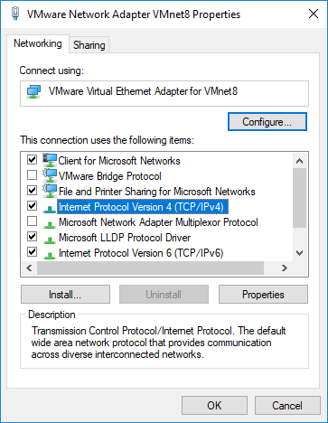
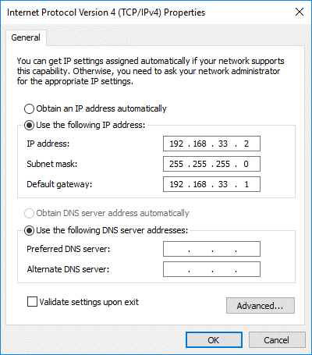
5 | 配置windows的网络ip
 |  | Control Panel --> Network and Internet --> Network Connections
 |  |  |  |  |  |  |  |  |  |  |  |  |  |  |  |  | 选择ipv4
 |  |  |  |  |  |  |  |  |  |  |  |  | 右键点击属性 |  |  |  | 点击属性按钮
 |  |  |  |  |  |  |  |  |  |  |  |  |  | --> |  |  |  | -->

 |  | 确认window是否可以ping通
 |  | hpd-01,02,03,04

6 | 配置本地window的域名
 |  | 修改文件 |  | C:\Windows\System32\drivers\etc\hosts
 |  | 将如下内容加入hosts文件最后
 |  |  | 192.168.33.11 hdp-01
 |  |  | 192.168.33.12 hdp-02
 |  |  | 192.168.33.13 hdp-03
 |  |  | 192.168.33.14 hdp-04

 |  | 确认在cmd上是否可以ping通上述域名

7 | 将上述4台机器的配置追加到winscp和putty，便于以后操作文件及在命令行操作

8 | 在各个机器上安装jdk
 |  | 将jdk8的压缩包放置到/root目录下,可以删除目录下的log文件
 |  | 在linux安装最好放置到一个统一的目录下，root目录下创建一个apps文件夹，且最好不要用root用户

 |  | 在root目录下使用如下命令将jdk解压到apps文件夹，解压后删除原来的安装包
 |  |  | tar -zxvf jdk-8u191-linux-i586.tar.gz -C apps

 |  | 配置环境变量
 |  |  | 修改文件/etc/profile,将如下两句放置文件最后
 |  |  |  | export JAVA_HOME=/root/apps/jdk1.8.0_191
 |  |  |  | export PATH=$PATH:$JAVA_HOME/bin

 |  | 执行如下命令让环境变量生效
 |  |  | source /etc/profile

 |  | 将该linux虚拟机上安装的jdk拷贝至其他机器，需使用scp命令，若command not found，则要手工下载scp
 |  | 而下载需要连接外网，因此需先挂载以连外网
 |  |  | 执行挂载操作，机器之间进行scp交互，因此也需要在其他机器上进行相同配置挂载操作
 |  |  |  | mkdir /mnt/cdrom |  |  |  |  |  |  |  | 创建挂载目录
 |  |  |  | mount -t iso9660 -o loop /dev/cdrom /mnt/cdrom |  |  |  |  |  |  |  |  |  |  |  | 执行完发现/mnt/cdrom下有文件
 |  |  |  | cd /etc/yum.repos.d |  |  |  |  |  |  |  | 进入样本源目录
 |  |  |  | rename .repo .repo.bak * |  |  |  |  |  |  |  |  |  | 是存在的所有样本源失效
 |  |  |  | cp CentOS-Media.repo.bak dvd.repo |  |  |  |  |  |  |  |  |  |  | 选取其中一个失效的样本源，拷贝并重新命名为dvd.repo
 |  |  |  | vi dvd.repo |  |  |  |  | 修改dvd.repo文件
 |  |  |  |  |  |  |  |  |  |  | 将文件里的baseurl的值修改为创建的挂载目录，即baseurl=file:///mnt/cdrom
 |  |  |  |  |  |  |  |  |  |  | 将文件里的enabled修改为1

 |  | scp属于ssh，因为winscp和putty属于客户端，若可以通过它们连接到虚拟机，则表明该虚拟机已经有了ssh的服务端
 |  | ssh的服务端口号为22，通过如下命令找出端口号是22且与ssh相关的软件
 |  |  | yum list | grep 22

 |  | 可发现ssh客户端openssh-clients.i686列在其中，因此执行如下命令安装ssh客户端，安装后scp命令即可用
 |  |  | yum install openssh-clients.i686

 |  | 将安装的jdk拷贝至其他虚拟机
 |  |  | scp -r /root/apps/ hdp-02:/root
 |  |  | scp -r /root/apps/ hdp-03:/root
 |  |  | scp -r /root/apps/ hdp-04:/root

 |  | 将配置的机器域名也拷贝至其他各机器
 |  |  | scp /etc/hosts hdp-02:/etc/hosts
 |  |  | scp /etc/hosts hdp-03:/etc/hosts
 |  |  | scp /etc/hosts hdp-04:/etc/hosts

 |  | 将配置jdk环境变量的文件也拷贝至其他各机器，然后再在各自机器上执行一下source /etc/profile使环境变量生效
 |  |  | scp /etc/profile hdp-02:/etc/profile
 |  |  | scp /etc/profile hdp-03:/etc/profile
 |  |  | scp /etc/profile hdp-04:/etc/profile

9 | 关闭各个机器上的防火墙，分别在各个机器上依次执行如下命令
 |  | service iptables stop |  |  |  |  |  | 关闭防火墙，将当前的防火墙关闭
 |  | chkconfig iptables off |  |  |  |  |  | 关闭防火墙自启，防止下次机器重启自动启动防火墙

分布式网络配置
虚拟交换机
gateway: 192.168.33.1
本地window
ip:192.168.33.2
gateway: 192.168.33.1
需要注意的是本地windows是
通过虚拟交换机与4台linux连接的
vmware就相当于这台虚拟交换机

hdp-01
ip:192.168.33.11
gateway: 192.168.33.1
hdp-02
ip:192.168.33.12
gateway: 192.168.33.1
hdp-03
ip:192.168.33.13
gateway: 192.168.33.1
hdp-04
ip:192.168.33.14
gateway: 192.168.33.1

